シートの使い方
★ＣＳＶ変換ツールの使い方★

1

①登録内容照会画面の『データ抽出』画面から抽出するデータ・状態区分を選択し、データ抽出ボタンをクリックします。

2

②ＣＳＶデータが出力されるので枠の部分をクリック（シートを全選択）し、コピーします。

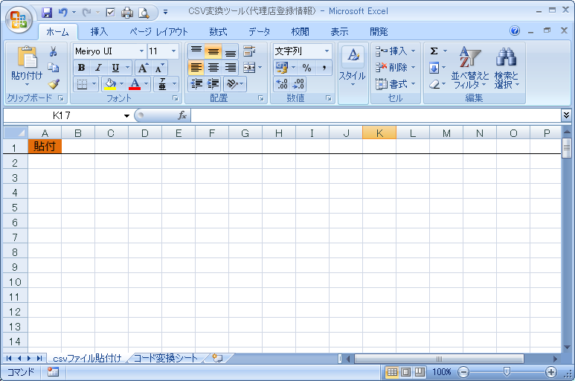
3

③ＣＳＶ変換ツールの１シート目『ｃｓｖファイル貼付け』のＡ1セルに②でコピーしたファイルを貼付します。

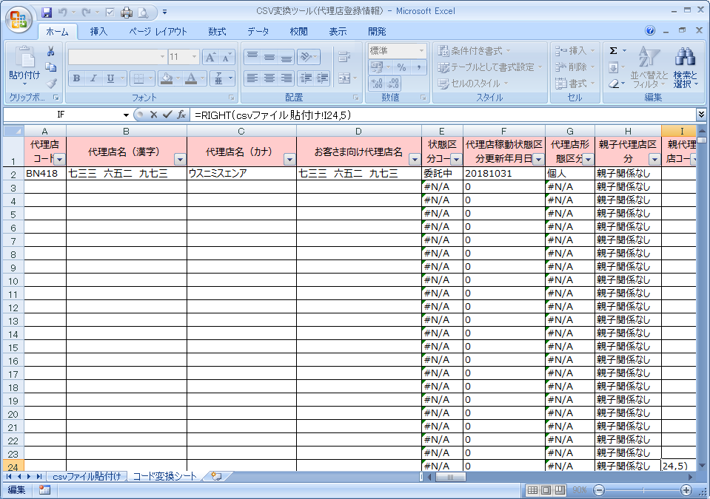
4

④２シート目にＣＳＶファイルを綺麗化した内容が確認できます。

